关系图
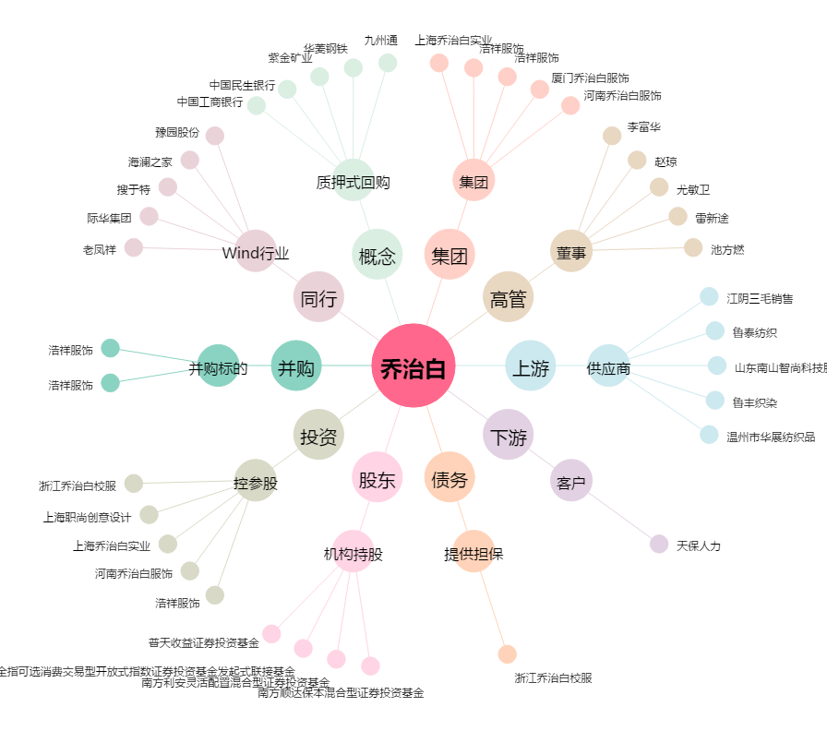
乔治白[002687.SZ] - 关系概览图

